Sheet1
Opgave 1
 | Effektiv rente | Kuponrente
 | 5 | 4 | 80
Opgave 2
 | 5 | 3 | 60

Opgave 3 | 5.33 | 4 | 75

Opgave 4 | 4.21 | 4 | 95

Opgave 5 | 3.96 | 4 | 101

Effektiv rente af statsobligationer efter land | 1999 | 2000 | 2001 | 2002 | 2003 | 2004 | 2005 | 2006 | 2007 | 2008 | 2009 | 2010 | 2011 | 2012 | 2013 | 2014 | 2015 | 2016 | 2017 | 2018 | 2019 | 2020

Danmark | 4.3 | 5.5 | 4.7 | 4.6 | 4.3 | 4.3 | 3.4 | 3.8 | 4.3 | 4.3 | 3.6 | 2.9 | 2.7 | 1.4 | 1.7 | 1.3 | 0.7 | 0.3 | 0.5 | 0.5 | 0.1 | 0.3
Tyskland | 4.3 | 5.2 | 4.7 | 4.6 | 4.1 | 4 | 3.4 | 3.8 | 4.2 | 4 | 3.2 | 2.7 | 2.6 | 1.5 | 1.6 | 1.2 | 0.5 | 0.1 | 0.3 | 0.4 | 0.1 | 0.3
Rentespænd(v. Akse) | 0 | 0.3 | 0 | 0 | 0.2 | 0.3 | 0 | 0 | 0.1 | 0.3 | 0.4 | 0.2 | 0.1 | -0.1 | 0.1 | 0.1 | 0.2 | 0.2 | 0.2 | 0.1 | 0 | 0

Figur 1.1. Udvikling i gennemsnitlig rente/rentespænd

Der er tale om 10-årig statsobligationer
Renten er beregnet som et års gennemsnit.
Det er en gennemsnit beregning af hele året, derfor ikke teoretisk beregning og ikke reelt niveau.
Gennemsnit viser ikke markedsbevægelser gennem året

Ultimo er blot et snapshot, og viser ikke, hvad der foregået gennem hele året

Tyskland er eurolandendes Benchmark(Største økonomi)
Fastkurspolitikken først ved D-mark efterfølgende euro.
Største handelspartner?

Rentespændet viser forskellen mellem to renter - risikopræmie?

Stigende | 1999-2000, 2005-2007, 2012, 2016-2018, 2020
Faldende | 2000-2005, 2008-2012, 2013-2016, 2019

Rentespænd er gennem perioden hovedsagligt positivt og faldende.
Udspringer er det negative år 2012, og det højeste i perioden på 0,4 i 2009

Danmark har en AAA-rating. Derfor en sikker økonomi, hvilket giver tiltro ved investorer
Sidste år havde DK ingen udenlandsk statsgæld. Positive finanser giver lav risikipræmie. Danmark er en "sikker" investering
Tyskland er EU-landet at følge. Derfor følger Danmark med. R=r* fx

Gennem hele perioden er rentespændet under 0.5 pct. point. Fastkurspolitik
Sunde off. Finanser giver tiltro til Danmark. DK=God investering

 |  | 2009 | 2010 | 2011 | 2012 | 2013 | 2014 | 2015 | 2016 | 2017 | 2018 | 2019
Euro | EUR | 744.63 | 744.74 | 745.05 | 744.38 | 745.8 | 745.47 | 745.86 | 744.52 | 743.86 | 745.32 | 746.6
Amerikanske dollar | USD | 535.51 | 562.57 | 536.22 | 579.72 | 561.6 | 561.9 | 672.69 | 673.27 | 659.53 | 631.74 | 667.03

Valutakurser er volatile gennem perioden. Derfor ville en ultimo-værdi være misvisende. Her er det et gennemsnit. (Tænk Emil)

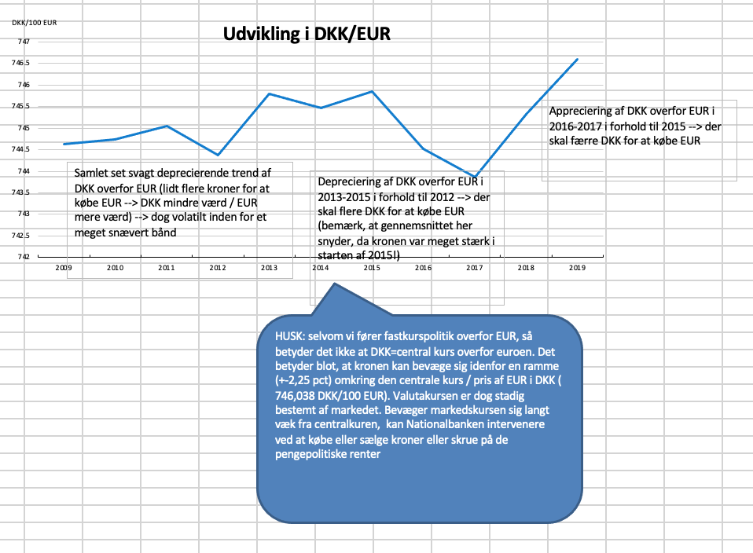
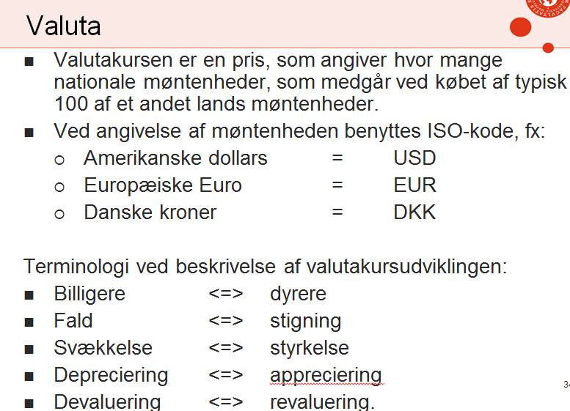
Figur 2.1.Udvikling i Euro og USD mod DKK

2014 | Appreciering af USD overfor DKK. Eller depreciering af DKK overfor USD. Flere kroner for USD
2017 | Depreciering af USD overfor DKK, eller appreciering af DKK overfor USD. Færre kroner for USD

Euro vs DKK forholdsvis tæt. Nationalbanken intervere hurtigt, hvis der spekulere for meget. Den må ikke overstige 2,25 %. point af fastkursen 7,46.
Derfor ingen større udsving mellem euro og DKK
Valutakurser er markedsbestemt. Udbud/efterspørgsel. DK har fastkurspolitik. Derfor intervenere NB
Triple A gør DK et sikker sted at placere sine penge.

Ift. USD/DKK skal det behandles som EUR/USD pga. fastkurspolitikken. DKK er internationalt irrelevant, da vi "bare" følger euroen.
Ligesom andelsinvesteringener omhandler det fremtidige forventninger.

